機能概要フロー
AutoCAD
コマンド実行
入力データ
図面読み込み機能
図面落とし込み機能
図面枠作成機能
セリアル定義機能
モールドNo定義機能
TWIマーク定義機能
Platformマーク類定義機能
Safety Detail定義機能
詳細化（自動）機能
詳細化（手動）機能
各ピクチャの配置機能
図面登録機能

INIファイル

INIIファイルから
各種属性定義を取得
必須操作
BR_ATRBUT.ini
開始
開始
開始
開始
開始
開始
開始
開始
開始
開始
開始
開始

①Brand Drawing
図面読み込み機能
C_BrandSet.ini
INIIファイル読み込み
INIIファイル読み込み
図枠テンプレートから属性定義取得
7Digコマンド
INIファイルからモールドNoのブランドNoを取得
Count (６ｏｒ７)を
入力
INIファイルから矢印マークのブランドNoとサブモデル名を取得
INIファイルから安全コードマークの書式設定を取得
INIファイルから詳細化対象とするブランドNoと詳細化後の書式設定を取得
INIファイルからDOTPIC、サブモデル名を取得
N
INIファイルから詳細化対象とするブランドNoと詳細化後の書式設定を取得
INIファイルからプラットフォームデータを取得

C_BrandCfg.ini.ini
図面落とし込み機能
AT-B図番入力
Y
INIファイルからモールドNoテキストの画層、線種情報を取得
②Pre Process
編集文字のないPICの削除
取得した属性定義を
入力画面に表示
Type
(ＡｏｒＢｏｒＣ)を入力
マークの種類がDOM
図枠作成機能で入力した
安全コードを取得
INIファイルからセーフティワーニング詳細情報を取得
DOT削除
桁数を7桁に設定
桁数を8桁に設定
N
INIファイルから属性定義を取得
INIファイルからプラットフォームデータを取得

サブモデル
図面読み込み
PIC2～3 ループ 開始
特性データ（ブランドNo等）、属性等で
ピクチャ内を検索する
図面枠作成機能
P-SUB-C
取り消し文字削除
入力画面で値を入力
Y
図枠作成機能で入力した
安全コードを取得
INIファイルから属性定義を取得
Platformマーク類定義機能と同様に、
特性データ（ブランドNo等）、属性等でピクチャ内を検索する。
矢印マークのみ検知可能。
③Frame Data - Create
Note/Year Signコマンド
TWI文字列を生成
図面登録画面表示
N
特性データ（ブランドNo等）、属性等で
ピクチャ内を検索する
円周上に配置されている
矢印マークを検出する
詳細化する編集文字を選択
Platformマーク配置チェック

終了
円弧配列のテンプレート
機能で配置した
モールドNoを検出する

セリアル定義機能
図枠データ
文字ＰＩＣ Ｘ削除
図枠テンプレートに
入力した値を反映
Y
安全コード（円＋文字）を作成
PIC2～3 ループ 開始
④-(ア)Serial
生成した文字列を
属性定義に反映
サブモデルから当該のPlatformマークを読込む
登録情報を
入力
P-C-3
注記内容を入力
バルーン番号を
入力
検出したモールドNoから
テキストの配置計算
図面レイアウト作成
対象ブランドNo ループ 開始
文字ＰＩＣ取り消し解除
終了
終了

任意操作（順不同）
年記号の有無を入力
終了
終了
DB登録、図面保存
クラス（＝画層）、レビジョン、線種、線幅で対象を判別
モールドNo.テキストを作図
編集文字の元PICを検索
モールドNo定義機能
円周上の編集文字を検索
終了
④-(イ)Mold No.
PIC2、3の不要アイテムの削除

INIファイルからセリアルのブランドNo、文字のサイズ、間隔を取得
PIC2～3 ループ 終了
終了
④-(ウ)TWI
TWIマーク定義機能
編集文字が
セーフティ
ワーニング
表に編集文字、通し番号を出力
PIC2～3 ループ 開始
N

INIファイルからセリアル文字の画層、線種情報を取得
終了
④-(エ)Platform
Platformマーク類定義機能
ブランド径線・ラジアル線 非表示
Y
円周上の編集文字の削除とバルーン配置

セーフティワーニング画面表示
必須操作
直前の処理でラジアル線を非表示にする際に最小円を識別している。
PIC2～3 ループ 開始

最小円作成
Safety Detail定義機能
特性データ（ブランド番号等）、属性等で
ピクチャ内を検索する
終了
④-(オ)Safety Detail - Create
円弧配列のテンプレート
機能で配置した
セリアルを検出する
行番号とインチを
入力

経線1～4作成

⑤-(ア)Labeling Detail - Create
詳細化（自動）機能
検出したセリアルから
テキストの配置計算
セーフティワーニング画面表示

通し番号の1～4はアルファベットに変換している
最外円作成

セリアルテキストを作図
表に編集文字、通し番号、行番号を出力
表に編集文字、通し番号を出力
任意操作

⑤-(イ)Detail - Create
詳細化（手動）機能
PIC2～3 ループ 終了

年記号有
N
円周上の編集文字の削除とバルーン配置
サブモデル読込み

必須操作
Y
各ピクチャの配置機能
対象ブランドNo ループ 終了
⑥Drawing Pos.
年記号「◁」を作図
終了

PIC2～3 ループ 終了
図面登録機能
⑦Save Drawing
PIC2～3 ループ 終了

終了

終了

削除されるPICと追加されるPIC
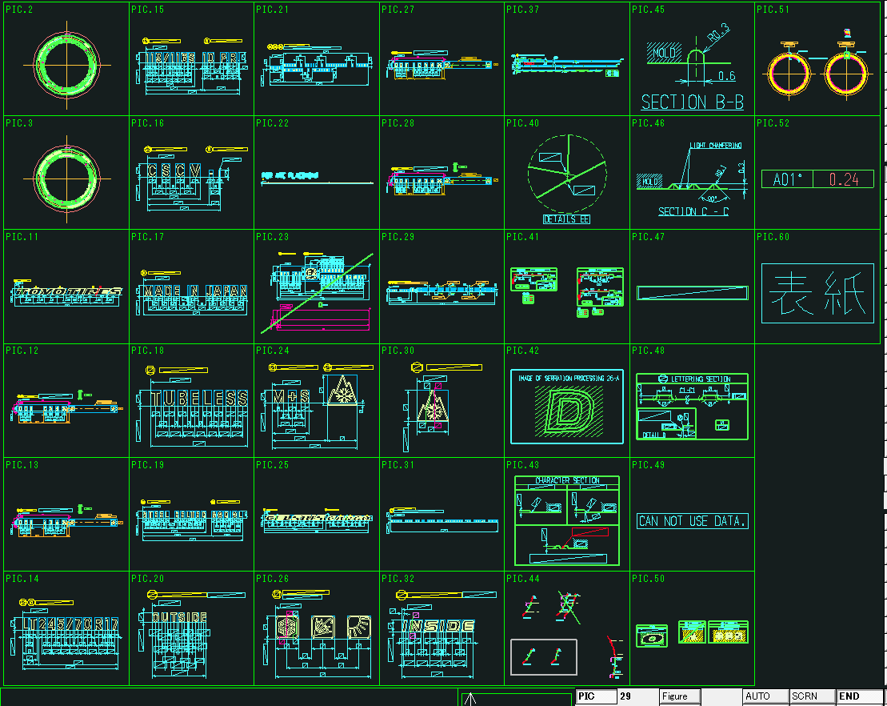
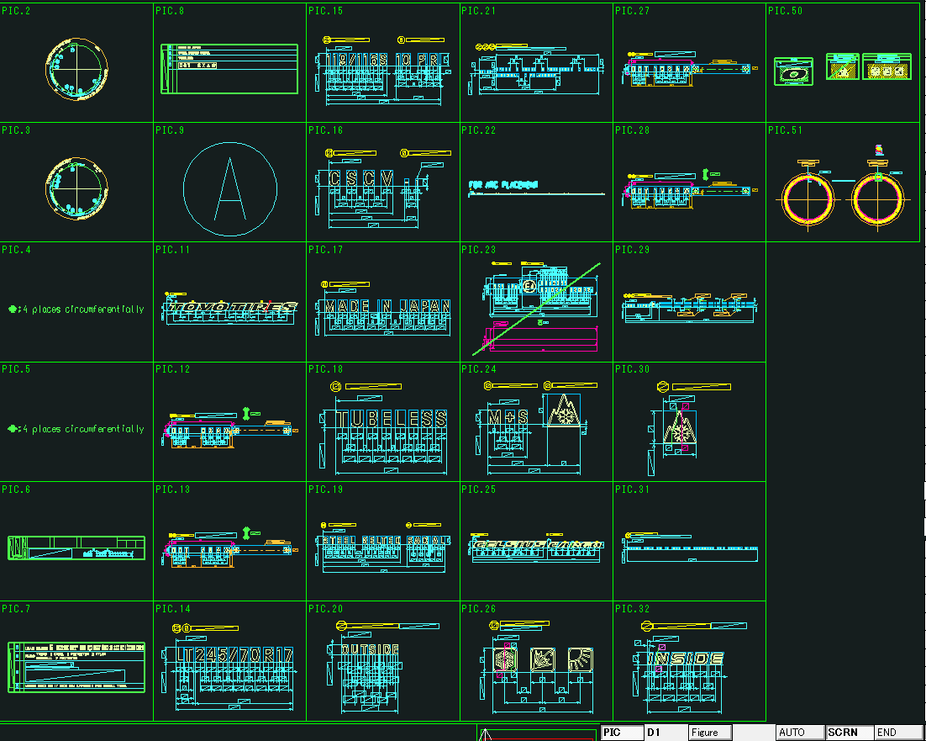
×・・・削除されるPIC
+・・・追加されるPIC
－・・・一部オブジェクトを削除、非表示にするPIC

Labeling Detailコマンド一覧
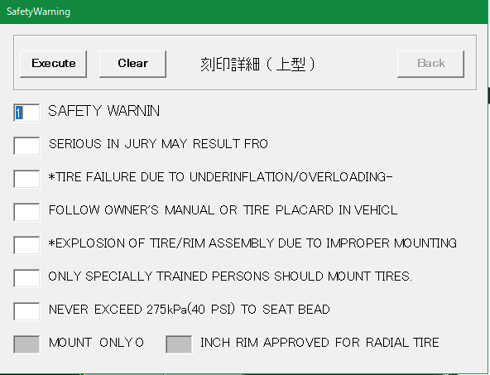
No | 項目 | 現行の設定方法 | 入力例 | 備考
1 | SAFETY WRNIN （左図画面1行目） | 画面上で入力 | 1 | 1～7の数字または空白
2 | 左図画面2行目 | 画面上で入力 |  | 同上
3 | 左図画面3行目 | 画面上で入力 |  | 同上
4 | 左図画面4行目 | 画面上で入力 |  | 同上
5 | 左図画面5行目 | 画面上で入力 |  | 同上
6 | 左図画面6行目 | 画面上で入力 |  | 同上
7 | 左図画面7行目 | 画面上で入力 |  | 同上
8 | MOUNT ONLYO | 画面上で入力 |  | 入力不要な場合あり
9 | インチ数 | 画面上で入力 | 10 | 入力不要な場合あり。 入力できる値に制限あり

Save Drawingコマンド一覧
No | 項目 | 現行の設定方法 | 入力例 | 備考
1 | 新規保存／編集 | 画面上でボタンを選択 |  | 新しく図面登録するか、登録済みの図面情報を編集するかを選択する | No.1の画面
2 | post | 画面上で入力 | P
3 | ID | 画面上で入力 | 4316
4 | Safety | FrameDataコマンドの入力内容 Or 画面上で入力 | A |  | 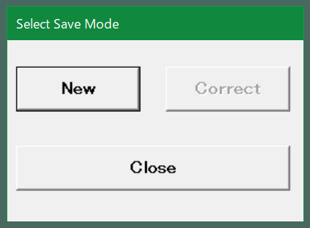
5 | Structure | 同上 | R
6 | Brand | 同上
7 | Tire Type | 同上 | LT
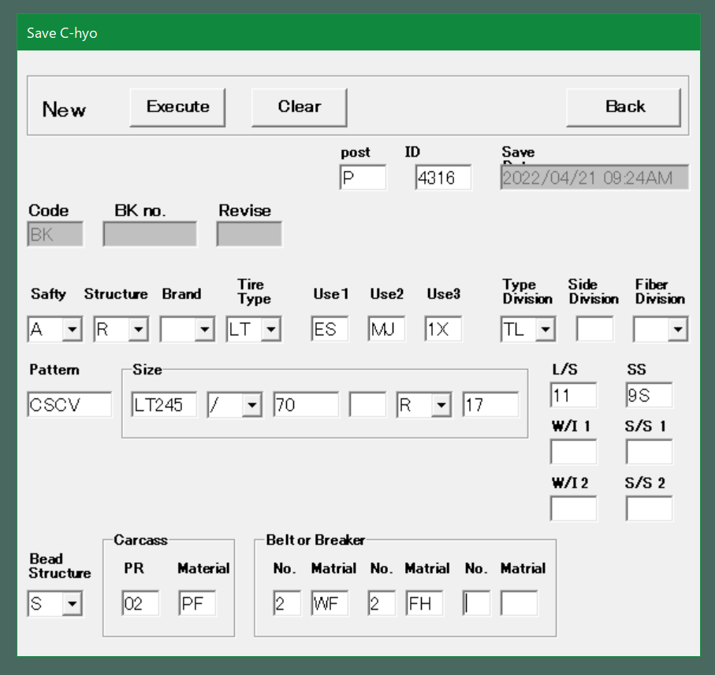
8 | Use1 | 同上 | ES |  | No.2以降の画面
9 | Use2 | 同上 | MJ
10 | Use3 | 同上 | 1X
11 | Type Division | 同上 | TL
12 | Side Division | 同上
13 | Faiber Division | 同上
14 | Pattern | 同上 | CSCV
15 | Size(1) | 画面上で入力 | LT245 | AT-B図面登録時または、FrameDataコマンドで入力している内容（右図赤枠）
16 | Size(2) | 画面上で入力 | / | 同上
17 | Size(3) | 画面上で入力 | 70 | 同上
18 | Size(4) | 画面上で入力 |  | 同上
19 | Size(5) | 画面上で入力 | R | 同上
20 | Size(6) | 画面上で入力 | 17 | 同上
21 | L/S | 画面上で入力 | 11 | 同上
22 | SS | 画面上で入力 | 9S | 同上
23 | W/I 1 | 画面上で入力 |  | 同上？→製品によってプライ表記かロードインデックス表記かが変わる？
24 | S/S 1 | 画面上で入力 |  | 同上？→製品によってプライ表記かロードインデックス表記かが変わる？
25 | W/I 2 | 画面上で入力 |  | 同上？→製品によってプライ表記かロードインデックス表記かが変わる？
26 | S/S 2 | 画面上で入力 |  | 同上？→製品によってプライ表記かロードインデックス表記かが変わる？
27 | Bead Structure | FrameDataコマンドの入力内容 Or 画面上で入力 | S
28 | (Carcass)PR | FrameDataコマンドの入力内容 Or 画面上で入力 | 02
29 | (Carcass)Material | FrameDataコマンドの入力内容 Or 画面上で入力 | PF
30 | (Beltor Breakr) No-1 | FrameDataコマンドの入力内容 Or 画面上で入力 | 2
31 | (Beltor Breakr) Material-1 | FrameDataコマンドの入力内容 Or 画面上で入力 | WF
32 | (Beltor Breakr) No-2 | FrameDataコマンドの入力内容 Or 画面上で入力 | 2
33 | (Beltor Breakr) Material-2 | FrameDataコマンドの入力内容 Or 画面上で入力 | FH
34 | (Beltor Breakr) No-3 | FrameDataコマンドの入力内容 Or 画面上で入力
35 | (Beltor Breakr) Material-3 | FrameDataコマンドの入力内容 Or 画面上で入力

